Контроль ТР
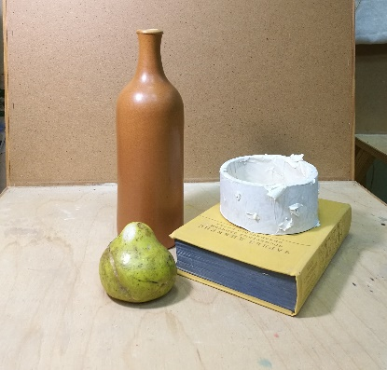
 |  |  | Текущий контроль (рабочая таблица)
 |  |  | Класс | 2а | Учебный предмет |  |  | Рисунок |  |  |  |  |  |  |  |  |  |  |  |  |  |  | Дата контроля
 |  |  | Преп. | Иванов |  |  |  | Учебный год |  |  |  |  | Полугодие |  |  |  |  | Семестр
№№ заданий | Этапы контроля | Фамилии учеников | Формат | Кол-во (план) | Иванов | Петров
 |  | Фактически выданные задания |  |  | Баллы /зачет
1 | ТК | Тональный натюрморт. Полнотональный. Монохром | А3 | 1
2 | ТК |  | А3 | 1
3 | ТК |  | А3 | 1
4 | ТК |  | А4 | 1
5 | ТК |  | А4 | 1
6 | ТК |  | А3 | 1
7 | ПА |  | А2 | 1
8 |  |  | А4
9

 |  | 5 (10,9,8); 4(7,6,5); 3(4,3) | Всего | 7 | 0 | 0 | 0 | 0 | 0 | 0 | 0 | 0 | 0 | 0 | 0 | 0 | 0 | 0 | 0 | 0 | 0 | 0
 |  | Сумма баллов Max - ХХ

